상품제안서
카르페디엠 50 암막 카본 초경량 3단수동양우산 (C078) | 상품코드: F30952

 |  |  |  |  |  |  | 02-412-0044 | www.easy1.co.kr
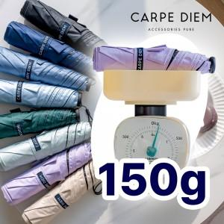

【상세/제작정보】

【인쇄/포장옵션】 | 실크, 원단인쇄 / 포장지포장

【공급단가】 | 수량 | 100~ | 300~ | 500~ | 1,000~ | 3,000~
*VAT별도 | 단가 | 10,320원 | 10,140원 | 9,890원 | 9,710원 | 9,460원

【상품 URL】 | https://easy1.co.kr:443/src/goods_detail.php?gdno=30952

